상품제안서
수첩형 크라프트 점착메모지 (HS-100-11) | 상품코드: S22480

 |  |  |  |  |  |  | 02-713-8555 | www.synergygift.co.kr
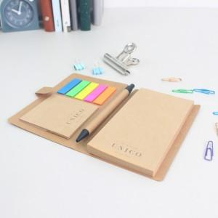 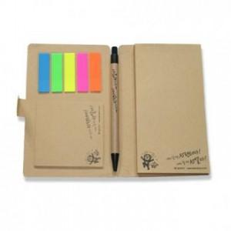

【상세/제작정보】

【인쇄/포장옵션】 | 검정1도 / 포장불가능

【공급단가】 | 수량 | 1,000~ | 2,000~ | 3,000~ | 5,000~ | 10,000~
*VAT별도 | 단가 | 1,990원 | 1,800원 | 1,750원 | 1,720원 | 1,680원

【상품 URL】 | https://www.synergygift.co.kr:443/src/goods_detail.php?gdno=22480

